Баги
№ | наименование | фактический результат | ожидаемый результат | Окружение
1 | Вкладка сортировка не совпадает с макетом | 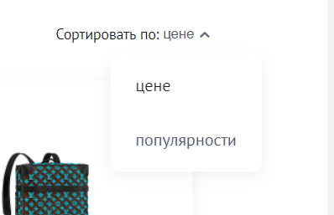 | 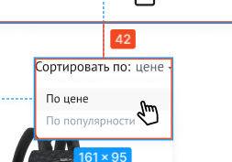 | OS: [Windows 10 Pro x64, 19044.1586], 1. Browser [Google Chrome], Version [версия 101.0.4951.67 (Официальная сборка), (64 бит) ] 2. Browser [Mozilla Firefox], Version [версия 100.0.2 (64 бит)] 3. Mobile Mobile: Redmi Note 8 Pro, ОС: Android 11, MIUI 12.5.6. Browser: Mi Browser V13.5.1-gn Вертикальное положение экрана
2 | При наведении курсора на категорию каталога (напр: Деловые сумки) он не подсвечивается | 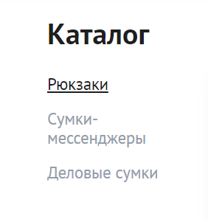 | 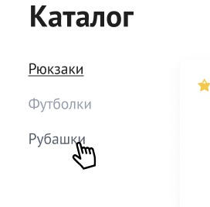 | OS: [Windows 10 Pro x64, 19044.1586], 1. Browser [Google Chrome], Version [версия 101.0.4951.67 (Официальная сборка), (64 бит) ] 2. Browser [Mozilla Firefox], Version [версия 100.0.2 (64 бит)] 3. Mobile Mobile: Redmi Note 8 Pro, ОС: Android 11, MIUI 12.5.6. Browser: Mi Browser V13.5.1-gn Вертикальное положение экрана
3 | Шрифт названия товара в карточке не совпадает с макетом | 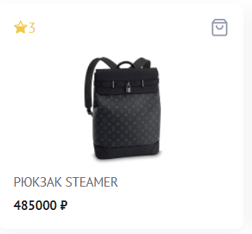 | 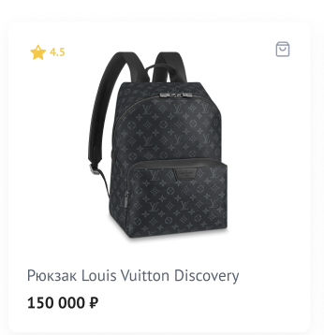 | OS: [Windows 10 Pro x64, 19044.1586], 1. Browser [Google Chrome], Version [версия 101.0.4951.67 (Официальная сборка), (64 бит) ] 2. Browser [Mozilla Firefox], Version [версия 100.0.2 (64 бит)] 3. Mobile Mobile: Redmi Note 8 Pro, ОС: Android 11, MIUI 12.5.6. Browser: Mi Browser V13.5.1-gn Вертикальное положение экрана
4 | Маска цены не совпадает с макетом |  |  | OS: [Windows 10 Pro x64, 19044.1586], 1. Browser [Google Chrome], Version [версия 101.0.4951.67 (Официальная сборка), (64 бит) ] 2. Browser [Mozilla Firefox], Version [версия 100.0.2 (64 бит)] 3. Mobile Mobile: Redmi Note 8 Pro, ОС: Android 11, MIUI 12.5.6. Browser: Mi Browser V13.5.1-gn Вертикальное положение экрана
5 | 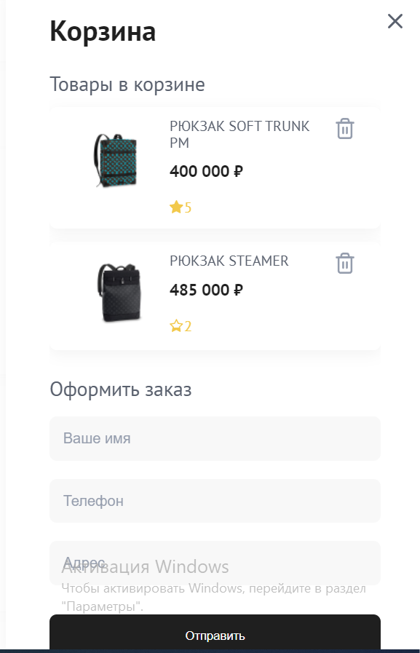 Кнопка "Отправить" в корзине отображается не полностью, в mobile кнопки нет вообще при вертикальном расположении экрана, при горизонтальном расположении кнопка отображена не полностью. | 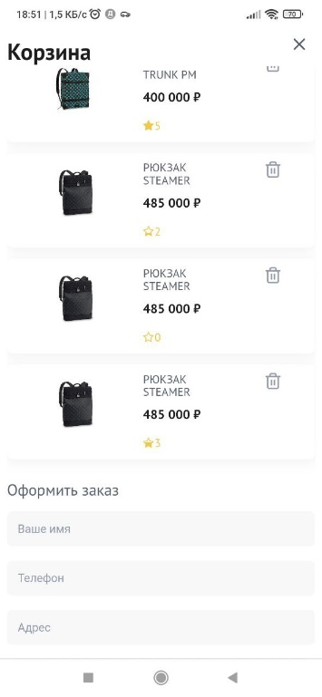 | Кнопка должна быть отображена полностью | OS: [Windows 10 Pro x64, 19044.1586], 1. Browser [Google Chrome], Version [версия 101.0.4951.67 (Официальная сборка), (64 бит) ] 2. Browser [Mozilla Firefox], Version [версия 100.0.2 (64 бит)] 3. Mobile Mobile: Redmi Note 8 Pro, ОС: Android 11, MIUI 12.5.6. Browser: Mi Browser V13.5.1-gn Вертикальное и горизонтальное положение экрана
6 | Сортировка включается только нажатием на стрелку. В mobile окно сортировки дублируется. | 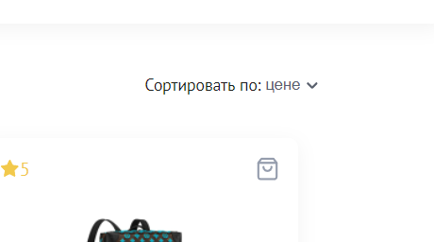 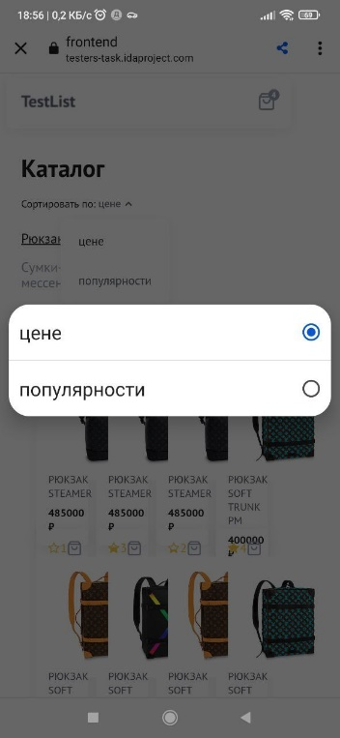 | Сортировка должна включаться нажатием на "цене" или стрелку. Должно открываться окно согласно макета. | OS: [Windows 10 Pro x64, 19044.1586], 1. Browser [Google Chrome], Version [версия 101.0.4951.67 (Официальная сборка), (64 бит) ] 2. Browser [Mozilla Firefox], Version [версия 100.0.2 (64 бит)] 3. Mobile Mobile: Redmi Note 8 Pro, ОС: Android 11, MIUI 12.5.6. Browser: Mi Browser V13.5.1-gn Вертикальное положение экрана
7 | Сайт принимает заявку без заполнения обязательных полей в корзине | 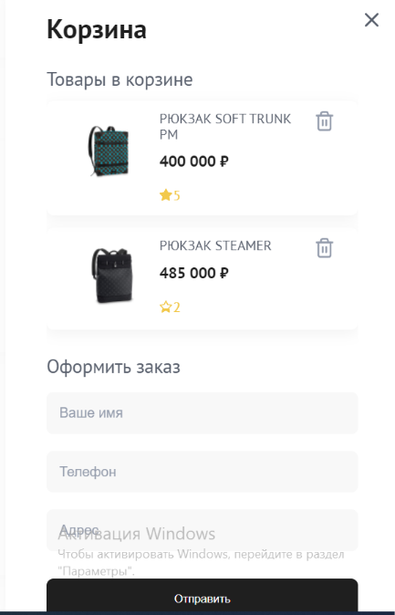 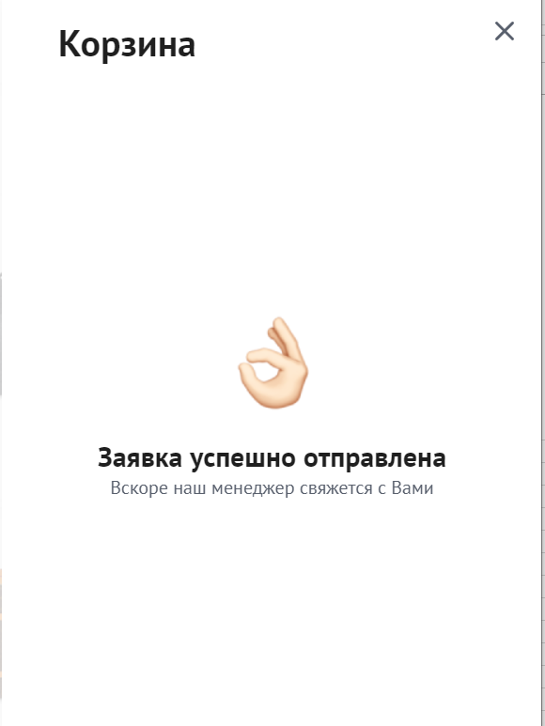 | Форма должна сообщить пользователю об ошибке до тех пор пока все обязательные поля не будут заполнены. | OS: [Windows 10 Pro x64, 19044.1586], 1. Browser [Google Chrome], Version [версия 101.0.4951.67 (Официальная сборка), (64 бит) ] 2. Browser [Mozilla Firefox], Version [версия 100.0.2 (64 бит)] 3. Mobile Mobile: Redmi Note 8 Pro, ОС: Android 11, MIUI 12.5.6. Browser: Mi Browser V13.5.1-gn Вертикальное положение экрана
8 | Форматирование кнопки "trash" сделано не по макету | 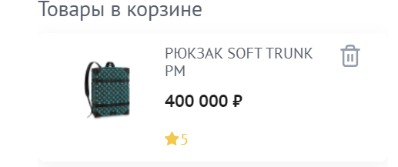 | 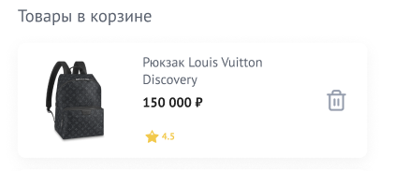 | OS: [Windows 10 Pro x64, 19044.1586], 1. Browser [Google Chrome], Version [версия 101.0.4951.67 (Официальная сборка), (64 бит) ] 2. Browser [Mozilla Firefox], Version [версия 100.0.2 (64 бит)] 3. Mobile Mobile: Redmi Note 8 Pro, ОС: Android 11, MIUI 12.5.6. Browser: Mi Browser V13.5.1-gn Вертикальное положение экрана
9 | Товар не удаляется из корзины при нажатии на кнопку "Корзина" | 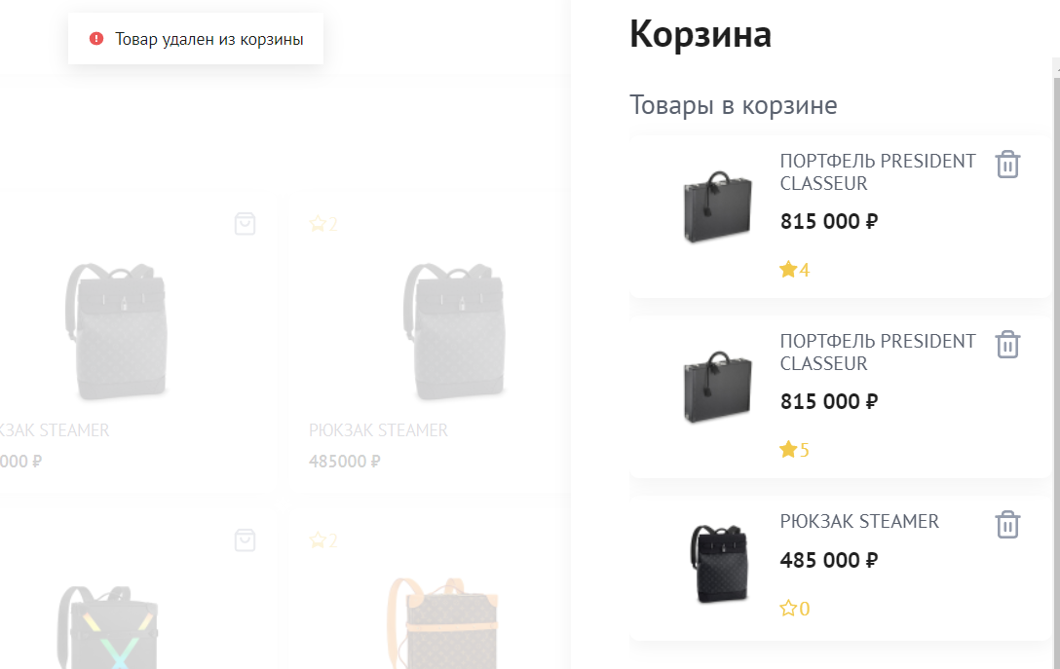 | Товар должен удаляться при нажатии кнопки "Корзина" | OS: [Windows 10 Pro x64, 19044.1586], 1. Browser [Google Chrome], Version [версия 101.0.4951.67 (Официальная сборка), (64 бит) ] 2. Browser [Mozilla Firefox], Version [версия 100.0.2 (64 бит)] 3. Mobile Mobile: Redmi Note 8 Pro, ОС: Android 11, MIUI 12.5.6. Browser: Mi Browser V13.5.1-gn Вертикальное положение экрана
10 | Размер кнопки "cart" в карточке продукта не соответствует макету | 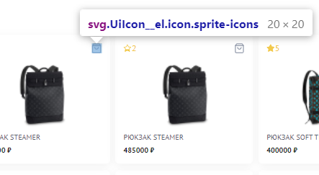 | 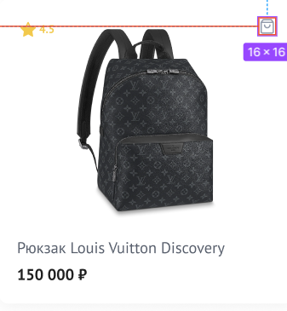 | OS: [Windows 10 Pro x64, 19044.1586], 1. Browser [Google Chrome], Version [версия 101.0.4951.67 (Официальная сборка), (64 бит) ] 2. Browser [Mozilla Firefox], Version [версия 100.0.2 (64 бит)]
11 | Категории не совпадают с макетом |  |  | OS: [Windows 10 Pro x64, 19044.1586], 1. Browser [Google Chrome], Version [версия 101.0.4951.67 (Официальная сборка), (64 бит) ] 2. Browser [Mozilla Firefox], Version [версия 100.0.2 (64 бит)] 3. Mobile Mobile: Redmi Note 8 Pro, ОС: Android 11, MIUI 12.5.6. Browser: Mi Browser V13.5.1-gn Вертикальное положение экрана
12 | При нажатии кнопки "cart" на карточке продукта этот товар не удаляется из корзины | 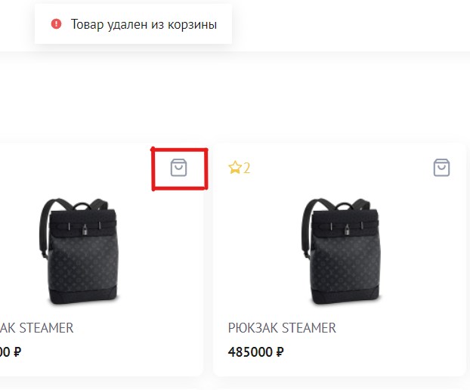 | При нажатии кнопки "cart" на карточке продукта этот товар должен быть удален из корзины | OS: [Windows 10 Pro x64, 19044.1586], 1. Browser [Google Chrome], Version [версия 101.0.4951.67 (Официальная сборка), (64 бит) ] 2. Browser [Mozilla Firefox], Version [версия 100.0.2 (64 бит)] 3. Mobile Mobile: Redmi Note 8 Pro, ОС: Android 11, MIUI 12.5.6. Browser: Mi Browser V13.5.1-gn Вертикальное положение экрана
13 | Кнопка "close" в корзине анимированная | 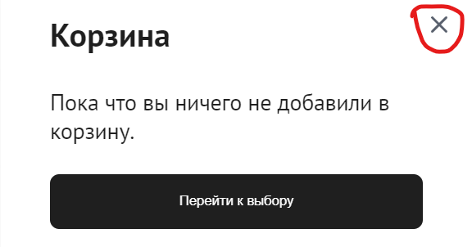 | Кнопка "close" в корзине должна быть без анимации. | OS: [Windows 10 Pro x64, 19044.1586], 1. Browser [Google Chrome], Version [версия 101.0.4951.67 (Официальная сборка), (64 бит) ] 2. Browser [Mozilla Firefox], Version [версия 100.0.2 (64 бит)] 3. Mobile Mobile: Redmi Note 8 Pro, ОС: Android 11, MIUI 12.5.6. Browser: Mi Browser V13.5.1-gn Вертикальное положение экрана
14 | Размер знака Component 1 в корзине в trash product не совпадает с макетом | 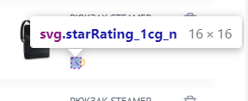 | 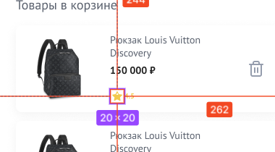 | OS: [Windows 10 Pro x64, 19044.1586], Browser [Google Chrome], Version [версия 101.0.4951.67 (Официальная сборка), (64 бит) ]
15 | Маска номера телефона не совпадает с макетом | 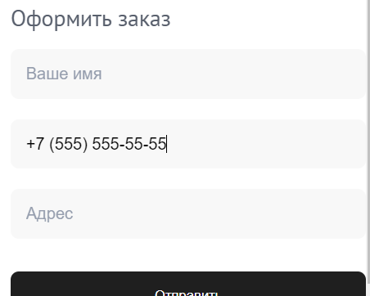 | 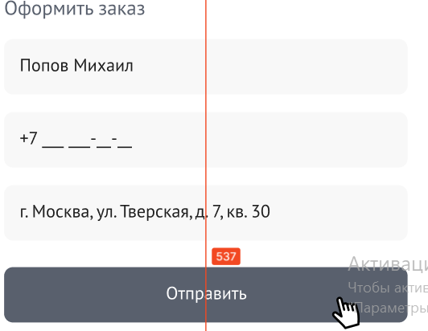 | OS: [Windows 10 Pro x64, 19044.1586], 1. Browser [Google Chrome], Version [версия 101.0.4951.67 (Официальная сборка), (64 бит) ] 2. Browser [Mozilla Firefox], Version [версия 100.0.2 (64 бит)] 3. Mobile Mobile: Redmi Note 8 Pro, ОС: Android 11, MIUI 12.5.6. Browser: Mi Browser V13.5.1-gn Вертикальное положение экрана
16 | Размер product_list не совпадает с макетом (Задала уточняющий вопрос, ответа пока нет) | 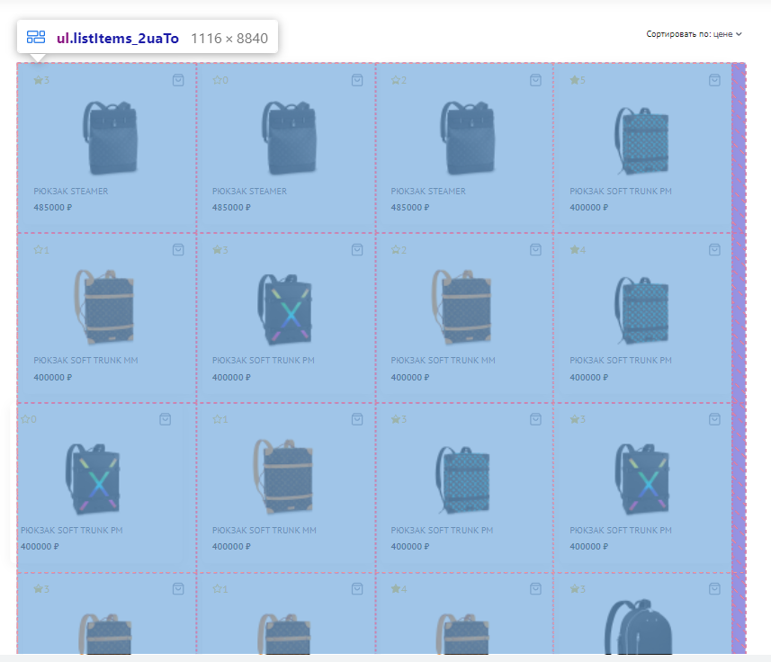 | 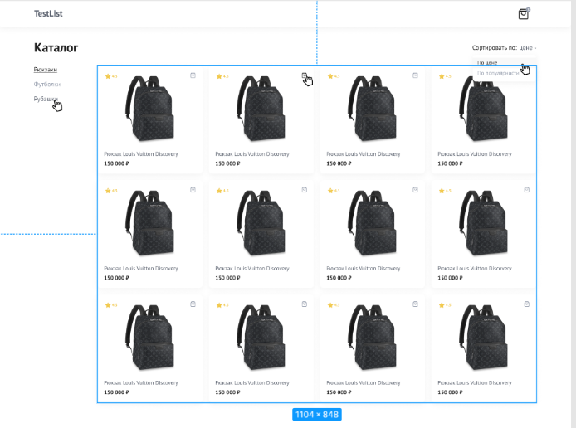 | OS: [Windows 10 Pro x64, 19044.1586], Browser [Google Chrome], Version [версия 101.0.4951.67 (Официальная сборка), (64 бит) ]
17 | Размер Rectangle 4 в каталоге на главной страницу не соответствует макету | 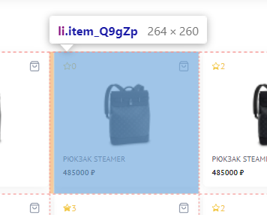 | 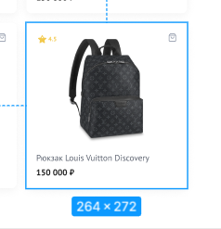 | OS: [Windows 10 Pro x64, 19044.1586], Browser [Google Chrome], Version [версия 101.0.4951.67 (Официальная сборка), (64 бит) ]
18 | Размер звезды Popular не соответствует макету | 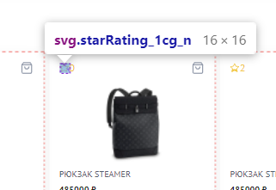 | 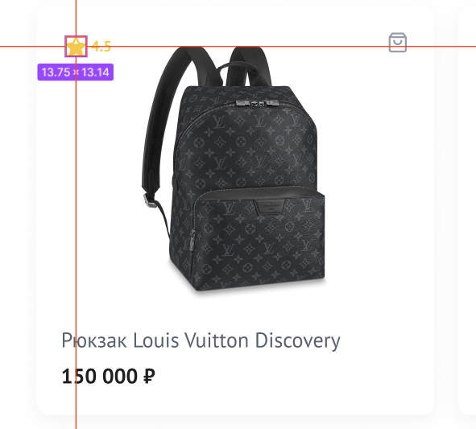 | OS: [Windows 10 Pro x64, 19044.1586], Browser [Google Chrome], Version [версия 101.0.4951.67 (Официальная сборка), (64 бит) ]
19 | Цвет знака Popular не совпадает с макетом |  | 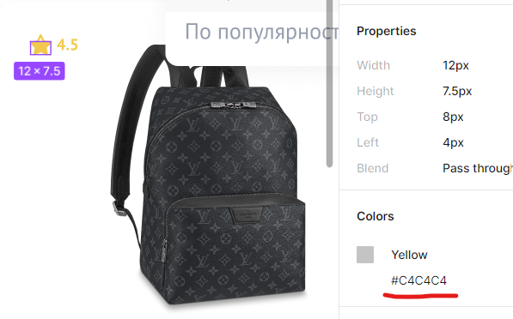 | OS: [Windows 10 Pro x64, 19044.1586], Browser [Google Chrome], Version [версия 101.0.4951.67 (Официальная сборка), (64 бит) ]

баг-репорт
№ | 1
название | Вкладка Сортировка не совпадает с макетом
Labels | bug, major
Предусловие | Пользователь находится на главной странице
Шаги | 1. Нажать на стрелку сортировки. 2. Увидеть ошибку: открывающееся окно сортировки не соответствует макету
Ожидаемый результат | Окно сортировки соответствует макету
фактический результат | Окно сортировки не соответствует макету
окружение | OS: [Windows 10 Pro x64, 19044.1586], 1. Browser [Google Chrome], Version [версия 101.0.4951.67 (Официальная сборка), (64 бит) ] 2. Browser [Mozilla Firefox], Version [версия 100.0.2 (64 бит)] 3. Mobile Mobile: Redmi Note 8 Pro, ОС: Android 11, MIUI 12.5.6. Browser: Mi Browser V13.5.1-gn Вертикальное положение экрана

№ | 2
название | Сайт принимает заказ без заполнения обязательной формы "Оформление заказа" в корзине. Поля не помечены как обязательные.
Labels | bug, critical
Предусловие | Пользователь находится в корзине. В корзине есть 1 или более товаров.
Шаги | 1. Поля формы "Оформить заказ" оставить пустыми. 2. Нажать кнопку "Отправить" 3. Увидеть ошибку: Заявка отправлена.
Скрин | 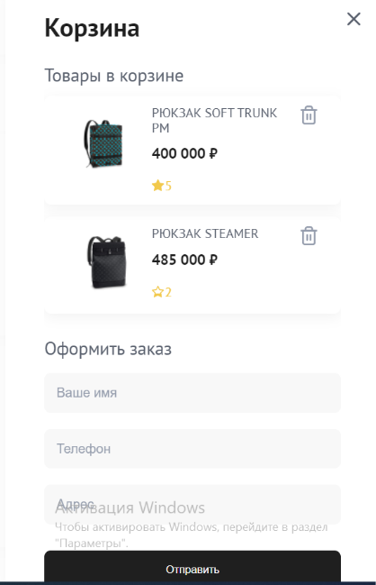
Ожидаемый результат | Форма должна сообщить пользователю об ошибке, подсветить обязательные для заполнения поля формы. Поля должны быть помечены звездочкой, как обязательные.
фактический результат | Заявка отправлена без заполнения обязательных полей формы "Оформить заказ". Поля не помечены как обязательные.
окружение | OS: [Windows 10 Pro x64, 19044.1586], 1. Browser [Google Chrome], Version [версия 101.0.4951.67 (Официальная сборка), (64 бит) ] 2. Browser [Mozilla Firefox], Version [версия 100.0.2 (64 бит)] 3. Mobile Mobile: Redmi Note 8 Pro, ОС: Android 11, MIUI 12.5.6. Browser: Mi Browser V13.5.1-gn Вертикальное положение экрана

